PART CD
Danby Model: DUF167A4BSLDD
Factory Model: BD-500W
Effective Date: Nov 14th, 2019
Revision: '00 |  | Updated Part Number, Jan. 2021 | Updated Part Number, Dec. 2021 | Updated Part Number, May 2022 |  |  | PARTS SPECIFICATION (updated parts only)
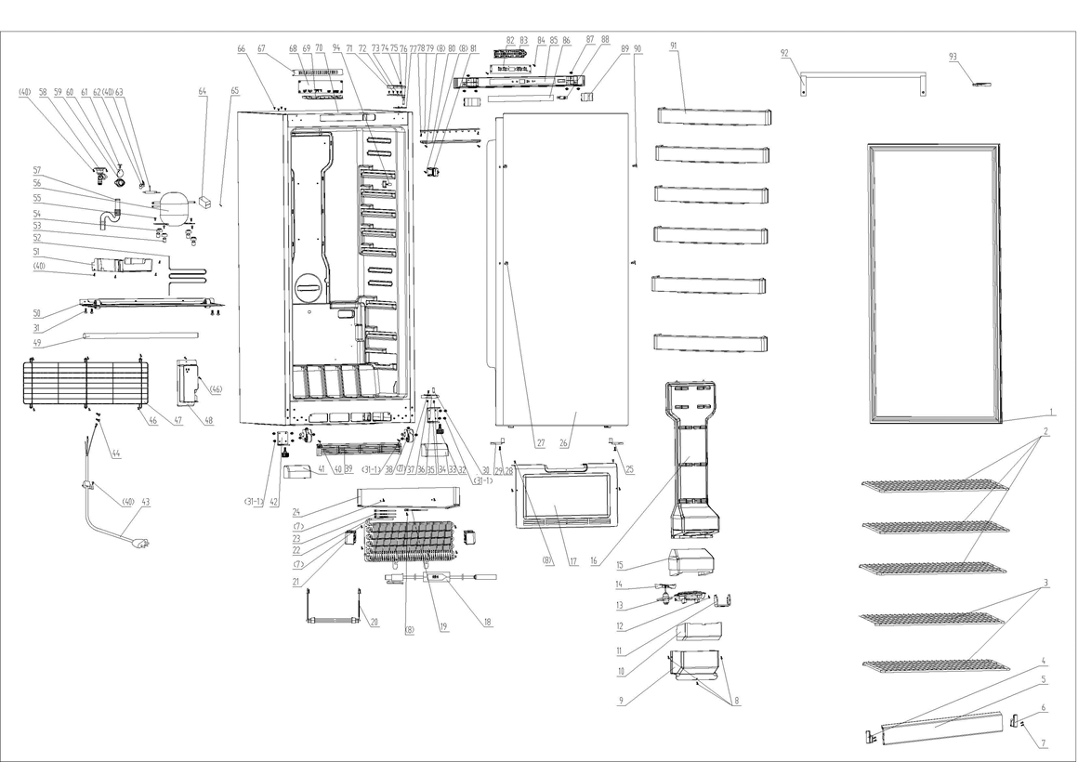
NO | PART NUMBER |  |  |  | PART DESCRIPTION (ENG) | QTY |  | Notes
1 | 1.05.35.03.535 | 1.05.35.03.558 |  |  | Door Gasket(Black) | 1 | Carbon black
2 | 1.05.08.04.202 |  |  |  | Wire Shelf | 3 | Wire White
3 | 1.05.08.04.203 |  |  |  | Half Wire Shelf | 2 | Wire White
4 | 1.02.12.07.031L |  |  |  | Left Bottom Limit Block | 1 | HIPS White | Special Order
5 | 1.02.02.12.317 |  |  |  | Shelf Bar | 1 | PVC White
6 | 1.02.12.07.031R |  |  |  | Right Bottom Limit Block | 1 | HIPS White | Special Order
7 | 1.05.02.02.015 |  |  |  | 845 SS Screw | 10 | GB/T845 SS ST screw4.2×16 | Special Order
8 | 1.05.02.02.007 |  |  |  | 845 SS Screw | 11 | GB/T845 SS ST screw3.9×16 | Special Order
9 | 1.02.04.02.010 |  |  |  | Air Outlet Plate Ⅱ(White) | 1 | ABS White | Special Order
10 | 1.06.15.11.047 |  |  |  | Air Outlet Foam Guard Ⅱ | 1 | EPS | Special Order
11 | 1.02.12.07.033 |  |  |  | Evaporative Fan Motor Bracket | 1 | HIPS White | Special Order
12 | 1.05.02.02.010 |  |  |  | 845 SS Screw | 2 | GB/T845 SS ST screw4.2×13 | Special Order
13 | 1.02.12.07.032 |  |  |  | Evaporative Fan Motor Bracket | 1 | HIPS White | Special Order
14 | 1.01.06.01.051R |  |  |  | Evaporative Fan Motor | 1 | JYF-11-3.5
15 | 1.06.15.11.046 |  |  |  | Air Outlet Foam GuardⅠ | 1 | EPS | Special Order
16 | 1.02.04.02.009 |  |  |  | Air Outlet Plate Ⅰ(White) | 1 | ABS White | Special Order
17 | 3.2.02.28.002 |  |  |  | Wind Deflector Assy(White) | 1 | t=0.4 galvanized sheet White | Special Order
18 | 1.01.07.04.036 |  |  |  | Temperature Protector | 1 | G4A 72C
19 | 1.01.25.01.009 |  |  |  | Fixed Cable Tie | 1 | Nylon | Special Order
20 | 1.01.07.02.023 |  |  |  | Heating Tube | 1 | ZH0616 180W
21 | 1.06.15.11.049 |  |  |  | Evaporator Foam | 2 | EPS | Special Order
22 | 1.05.20.01.085 |  |  |  | Evaporator | 1 | BD500W | Special Order
23 | 1.01.25.01.002 |  |  |  | Nylon Cable Tie 4X150 | 3 | Nylon | Special Order
24 | 3.5.2.02.0801 |  |  |  | Glide Plate | 1 | B-0.4/aluminium plate | Special Order
25 | 1.02.20.07.094RL |  |  |  | Door Left Limit Block | 1 | POM white
26 | 3.2.05.2.06.057 |  |  |  | Freezer Door Assy(JC580) | 1 | JC580
27 | 1.05.02.06.001 |  |  |  | 819 Screw | 3 | GB/T819 SS screw M5 ×16
28 | 1.05.01.01.007R |  |  |  | 818 Screw | 2 | GB/T818 screw M5×16
29 | 1.02.20.07.094RR |  |  |  | Door Right Limit Block | 1 | POM white
30 | 1.05.06.08.028 |  |  |  | Bottom Door Spindle | 1 | SS
31 | 1.05.03.03.002 |  |  |  | Right Bottom Hinge Fix Screw | 4 | GB/T9074.13
(31-1) | 1.05.03.03.024 |  |  |  | M6*14 Screw Darco | 14 | M6×14
32 | 1.02.12.06.005 |  |  |  | Foot | 2 | polyamide 1010 black
33 | 1.25.02.01.03.705R |  |  |  | Front Right End Cover (Black) | 1 | ABS black
34 | 1.05.03.04.028 |  |  |  | Nut | 1 | M6
35 | 3.2.02.12.074 |  |  |  | Right Bottom Hinge | 1 | t=5.0/Q235A black
36 | 1.05.06.03.029 |  |  |  | Bottom Hinge Washer | 1 | t=5.0
37 | 1.05.03.04.011 |  |  |  | Hexagon Nut | 1 | M5
38 | 1.05.06.03.027 |  |  |  | Pulley Bracket Assy | 2 | t=2.5/Q235A galvanize surface
39 | 1.25.02.07.03.308 |  |  |  | Front Louver(Black) | 1 | ABS black
40 | 1.05.03.02.001 |  |  |  | ST Screw | 10 | JIS 4×12
41 | 1.25.02.01.03.705L |  |  |  | Front Left End Cover (Black) | 1 | ABS black
42 | 3.2.02.12.073 |  |  |  | Left Bottom Hinge | 1 | t=5.0/Q235A black
43 | 1.01.01.02.714R |  |  |  | Power Supply Cord | 1 | E215500, E313201, E465601
44 | 1.05.03.01.001 |  | 1.05.01.01.019R |  | Earthing Screw | 2 | GB/T818 screw M4×8 | Special Order
45 | 1.05.04.01.002 |  |  |  | Lock Washer | 2 | GB/T 862.1 M4 | Special Order
46 | 1.05.03.04.012 |  |  |  | Triangular Locking Screw | 8 | Triangle lock screw 4×12 | Special Order
47 | 1.05.08.04.221 |  |  |  | Compressor Back Cover(Wire) | 1 | Iron black
48 | 1.02.11.02.069 |  |  |  | Power Supply Cord Cover Box | 1 | ABS black | Special Order
49 | 1.01.11.02.008 |  |  |  | Heat Preservation Tube | 1 | EPE ￠13×9×370 black | Special Order
50 | 3.2.02.07.216 |  |  |  | Compressor Support(Black) | 1 | t=1.2/Q235A black | Special Order
51 | 1.02.03.04.045 |  |  |  | Drip Tray (White) | 1 | PP White
52 | 3.5.3.11.102 |  |  |  | Compressor Sleeve | 1 | brass φ4.76×0.6 | Special Order
53 | 1.03.01.01.533A |  | 1.03.01.01.646A |  | Compressor Rubber Washer | 4 | CTE943-2 | Special Order
54 | 1.03.01.01.533B |  | 1.03.01.01.646B |  | Compressor Screw | 4 | rubber black | Special Order
55 | 1.03.01.01.533D |  | 1.03.01.01.646D |  | Compressor hexagon bolt | 4 | hexagon bolt M6×27 | Special Order
56 | 1.03.01.01.533 |  | 1.03.01.01.646 |  | Compressor | 1 | VTX1113Y, 110~127V ~60Hz | Special Order
57 | 1.01.11.05.014 |  |  |  | Drain Tube | 1 | PE Transparent | Special Order
58 | 1.02.20.07.091R |  |  |  | Drainage Connection Pipe | 1 | HIPS White | Special Order
59 | 1.02.05.01.002 |  |  |  | Air Exhaust Cover | 1 | ABS White | Special Order
60 | 1.04.12.03.068 |  |  |  | Air Exhaust Cover Plate | 1 | Rubber, t=1.0 black | Special Order
61 | 1.02.05.01.123 |  |  |  | Air Exhaust Cover Fixing Leg | 1 | Nylon, white | Special Order
62 | 3.5.2.06.014 |  |  |  | Filter Bracket | 1 | B-0.5/08F, galvanize surface | Special Order
63 | 1.03.30.03.014 |  |  | 1.03.30.03.033 | Filter | 1 | BC312W
64 | 1.03.01.01.533H |  | 1.03.01.01.646H | 1.03.01.02.036 (sub for 1.03.01.01.646H) | Frequency components | 1 | 100~127V ~50/60HZ | must match compressor
65 | 1.03.01.01.533KA |  | 1.03.01.01.646KA |  | Fixed screw | 1 | 4×12 | Special Order
66 | 1.25.02.12.03.011 |  |  |  | Hinge Plug(Black BC258) | 4 | ABS black
67 | 1.02.09.01.016 |  |  |  | Electric Separator | 1 | anti-flaming ABS | Special Order
68 | 1.01.02.02.002R |  |  |  | PC Board | 1 | MIBD-500XX
69 | 1.02.11.02.065 |  |  |  | PC Board Fixing Box | 1 | anti-flaming ABS | Special Order
70 | 3.2.04.2.2.576 |  |  |  | Cabinet(Black) | 1 | black | Special Order
71 | 1.25.02.12.04.026R |  |  |  | Right Upper Hinge Cover(Black) | 1 | ABS black
72 | 1.05.03.07.002 |  |  |  | hexagon bolt | 4 | GB 29.2 Bolt assembly M6×30
73 | 1.05.06.03.024 |  |  |  | Upper Hinge Assy(White) | 1 | t=4.0/Q235A, zinc painting
74 | 1.05.02.06.004 |  |  |  | 819 SS Screw | 1 | GB/T819 stainless steel M4×8
75 | 1.05.03.06.004 |  |  |  | Spring Washer | 1 | SS M6
76 | 1.05.06.08.026 |  |  |  | Upper Door Spindle | 1 | SS
77 | 1.02.09.01.018 |  |  |  | Upper Hinge underboarding | 1 | HIPS black
78 | 1.05.02.02.004 |  |  |  | 845 SS Screw | 2 | GB/T845ST screw3.5×13 SS | Special Order
79 | 1.01.03.03.102R |  |  |  | LED Light Panel | 1 | BC500W.4.4.12V,36 beads,6000-6500K,200lm
80 | 1.02.11.03.101 |  |  |  | LED Light Cover | 1 | PP
81 | 1.02.20.07.093R |  |  |  | Tem Control Probe cover | 1 | HIPS White
82 | 1.01.02.03.001R |  |  |  | Display Board | 1 | MIXBC/BD-500LED
83 | 1.02.11.02.064 |  |  |  | Display Board Fixing Box | 1 | HIPS White | Special Order
84 | 1.05.03.03.003 |  |  |  | Screw | 2 | GB/T845ST screw2.9×9.5 | Special Order
85 | 1.25.02.04.04.003 |  |  |  | Display Cover | 1 | ABS black | Special Order
86 | 1.01.03.10.017R |  |  |  | Display Board Film | 1 | PET t=0.5 30mm*380mm black
87 | 1.05.01.01.002R |  |  |  | 818 Screw | 6 | GB818/T M4×12 | Special Order
88 | 1.01.03.02.005R |  |  |  | Light Switch (Black) | 1 | HC-056K, black
89 | 1.02.01.12.067 |  |  |  | Left/Right Cover (Black) | 2 | ABS black
90 | 1.25.02.12.03.043 |  |  |  | Hinge Plug(Black BC47) | 2 | ABS stainless steel color
91 | 1.02.03.11.036 |  |  |  | Freezer Bottle Shelf Bar | 6 | ABS White
92 | 1.05.06.01.127 |  |  |  | Side Mount Handle | 1 | Aluminium alloy
93 | 1.25.02.12.04.026L |  |  |  | Left Upper Hinge Cover (Black) | 1 | ABS Black
94 | 1.01.01.08.002R |  |  |  | Sensor | 1 | BC/BD500W

